室內設計-首頁
流水號 | 頁面 | 提出問題日期 | 問題 | 截圖 | 預計完成日期 | 官網公司執行進度 | 備註
1 | 首頁 | 2025-09-17 | 二層的字重疊了 |  | 待完成 | 這個是影片預設 logo ， 如果最後有確定放這個影片的話 建議把白色字拿掉
2 | 首頁 | 2025-09-17 | 有官網 你 請改為"您" | 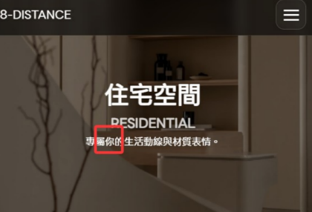 | 2025/9/17 - 已完成 | 網站找到32處需更改 已更改完成
3 | 首頁 | 2025-09-17 | 部門不要跳行 | 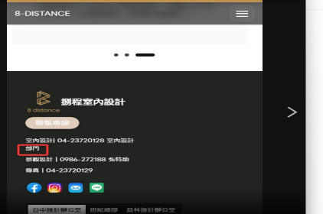 | 2025/9/17 - 已完成
4 | 首頁 | 2025-09-17 | 比照舊官網的社群icon的配色等等 |  | 2025/9/17 - 已完成
5 | 首頁 | 2025-09-17 | 主標置中並放大 | 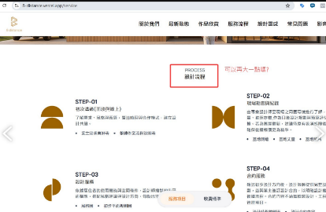 | 2025/9/17 - 已完成 | 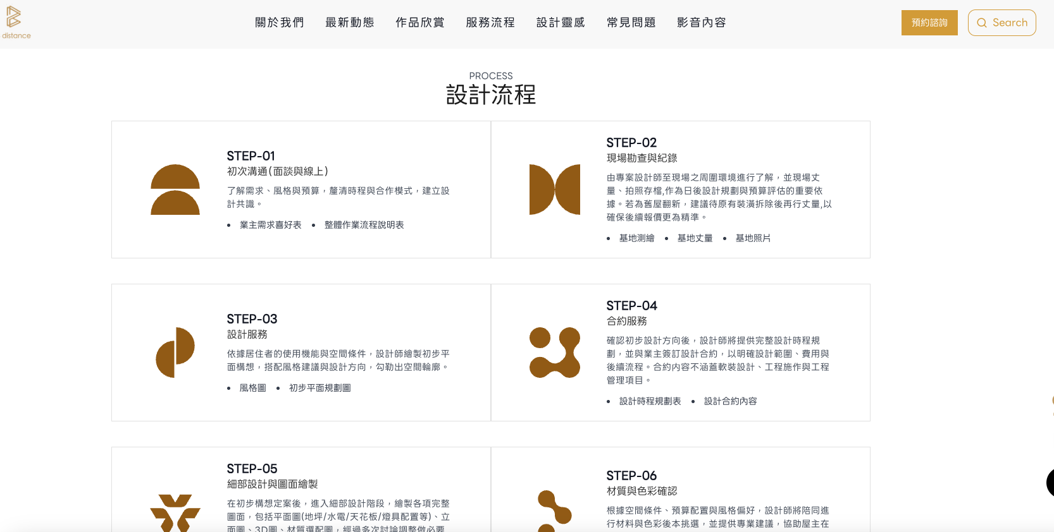 | 標題已放大 原本就已經是置中了 我加上邊匡你比較好對照 | 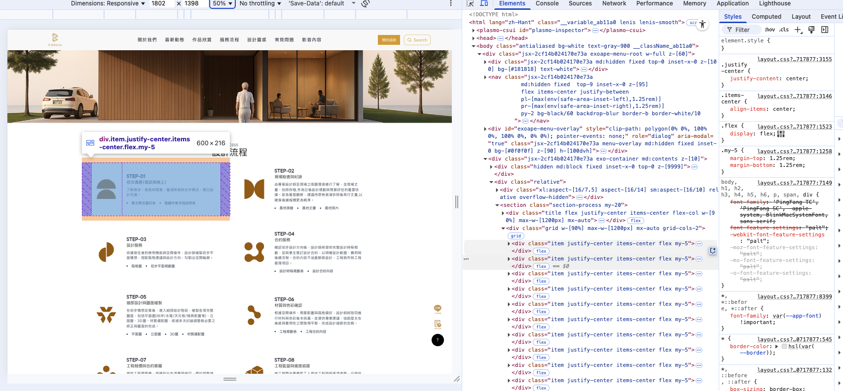 | 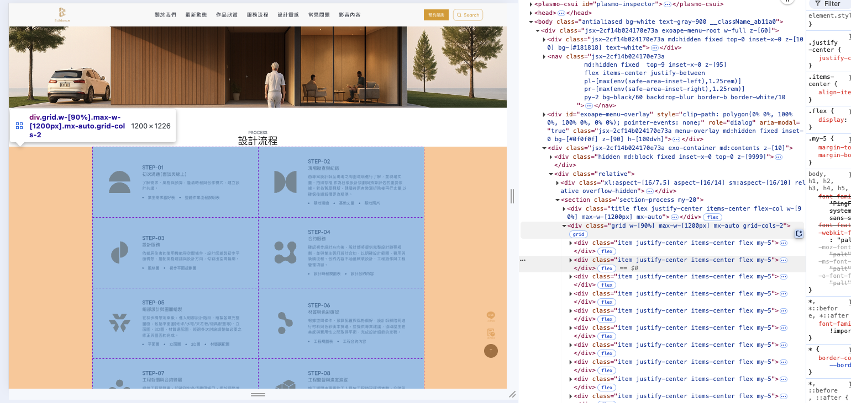 | 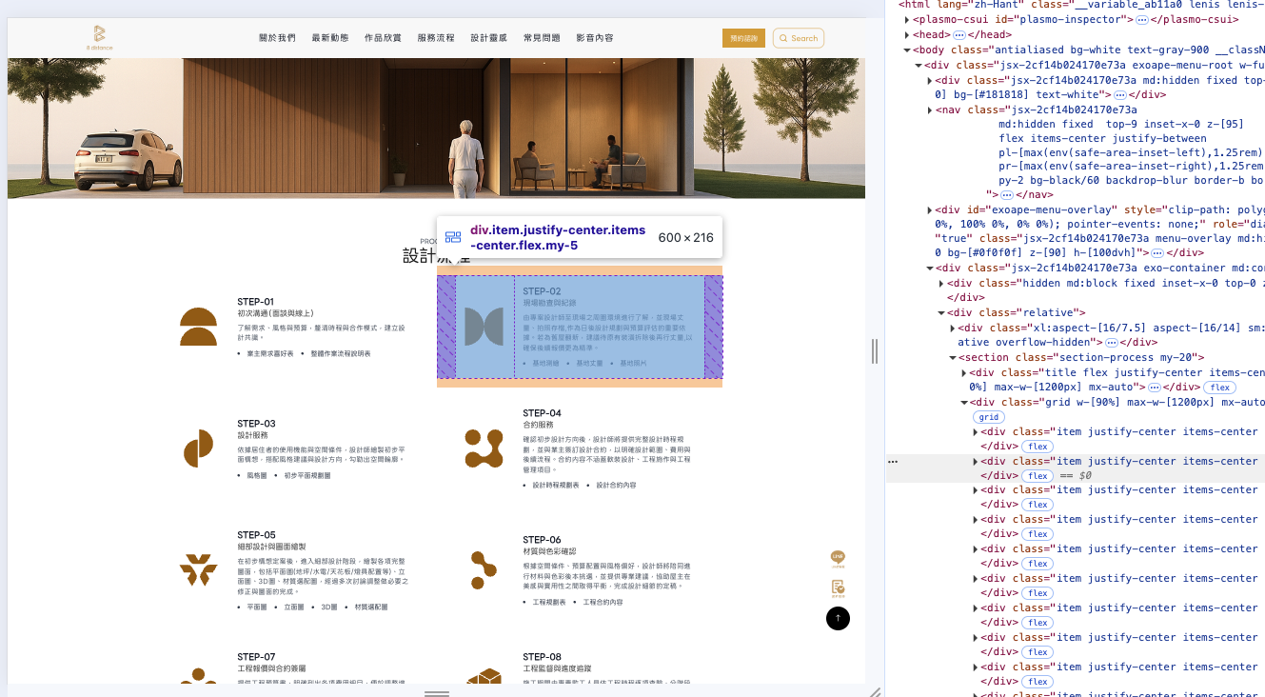
6 | 首頁 | 2025-09-17 | 圖片需要有title, alt的語法，並可以在後台給我們設定 | 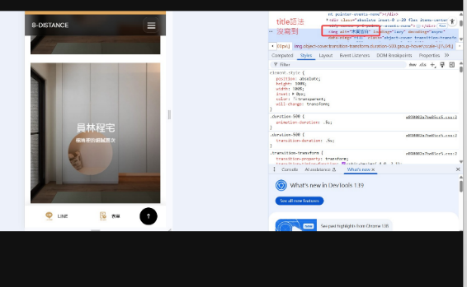 | 2025/9/17 - 已完成 | 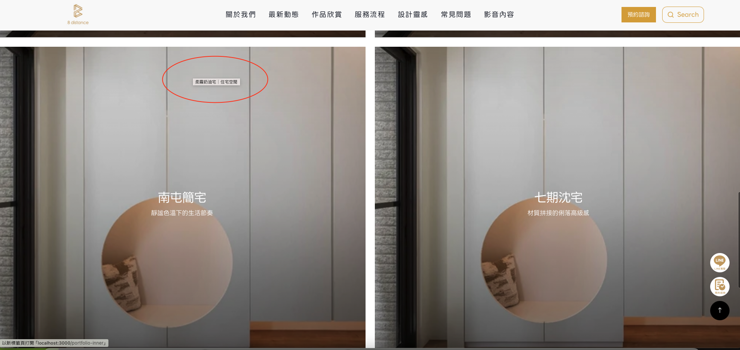 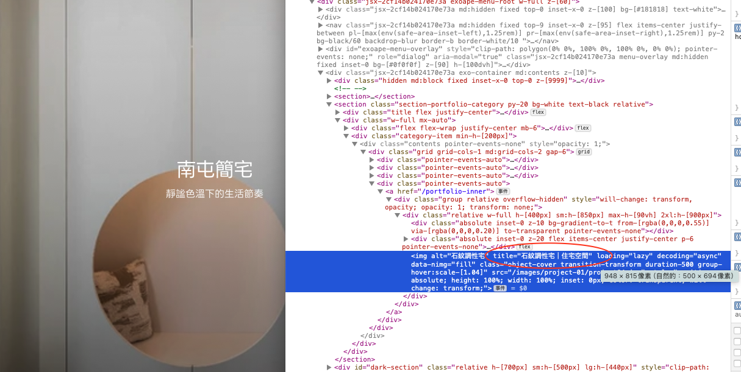 | 已加上title
7 | 首頁 | 2025-09-17 | 選單全部向左靠近一點 |  | 2025/9/17 - 已完成 |  | 已改成 左中右排版 看可不可以
8 | 首頁 | 2025-09-17 | 都拿掉次標題 |  | 2025/9/17 - 已完成 | 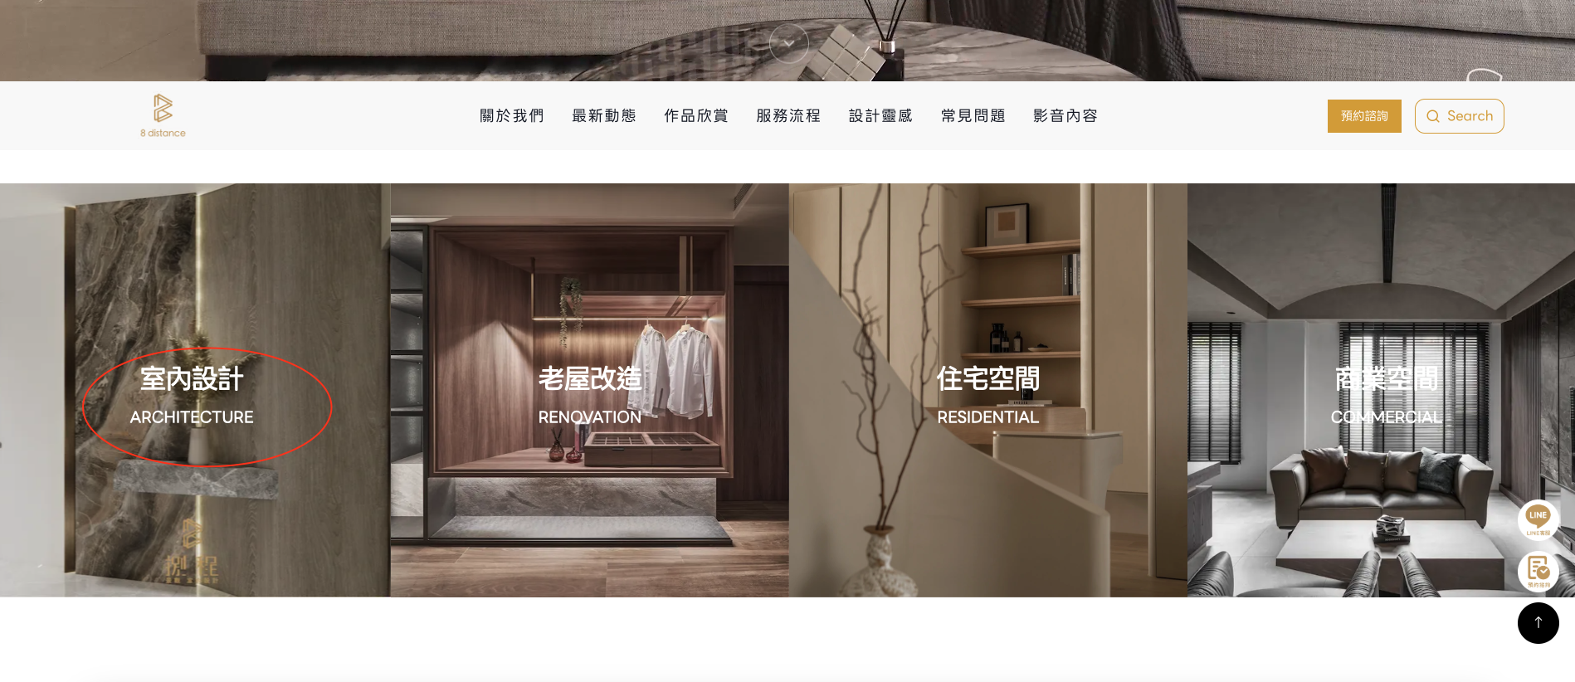 | 已拿掉副標
9 | 首頁 | 2025-09-17 | 排版與右方的競爭對手一致，即選單與圖中間有留一排的空白處 |  | 2025/9/17 - 已完成 | 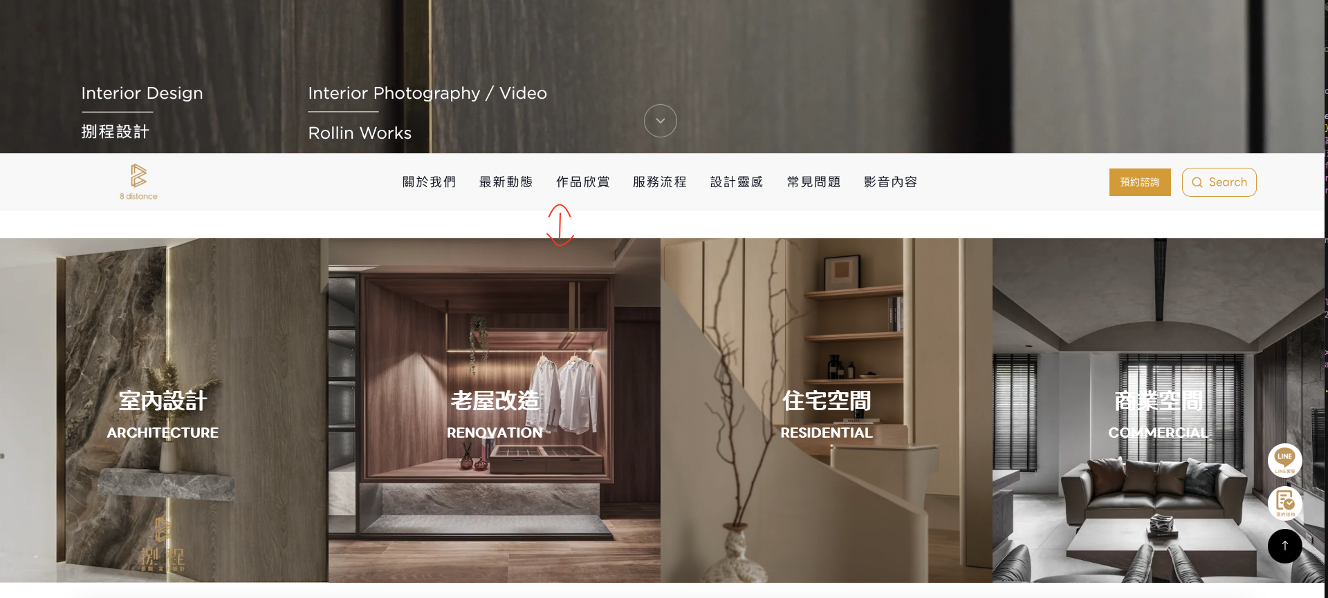 | 空白處已加上
10 | 首頁 | 2025-09-17 | 標字大一點，並置中，而底下的說明的版型也抓平均寬度 |  | 2025/9/17 - 已完成
11 | 首頁 | 2025-09-17 | 主標字大一點，並置中，而底下的說明的版型也抓平均寬度 | 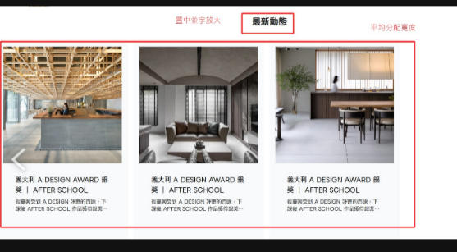 | 2025/9/17 - 已完成 | 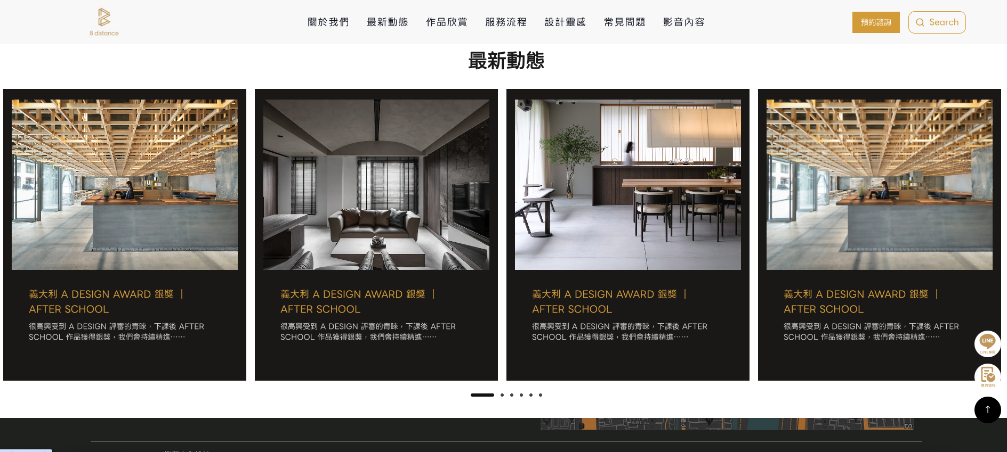 | 已改 另外看看這個外觀配色可不可以
12 | 首頁 | 2025-09-17 | 地址挪位到google map的上面，並針對台中、田尾、員林各辦公室分別點擊時，分別會呈現不同的相對應地址。而右下角的icon往下一點 | 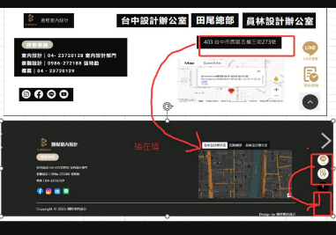 | 2025/9/17 - 已完成 | 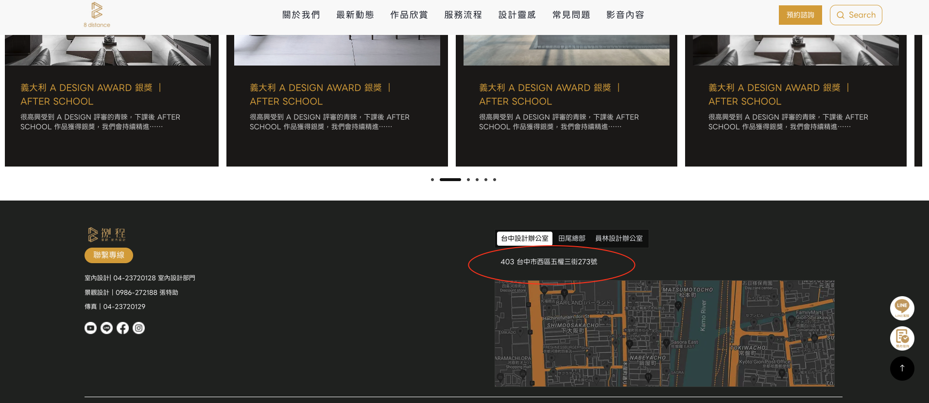
13 | 首頁 | 2025-09-17 | 選單bar整個要對齊，包含與 "預約諮詢" 與 "search bar" 以及與logo也要對齊 | 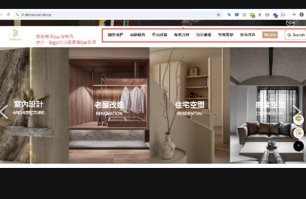 | 2025/9/17 - 已完成 |  | 都已水平垂直置中
14 | 首頁 | 2025-09-17 | footer的底色設計這種漸層感，請作A、B版給我們來選擇 |  | 待完成 | 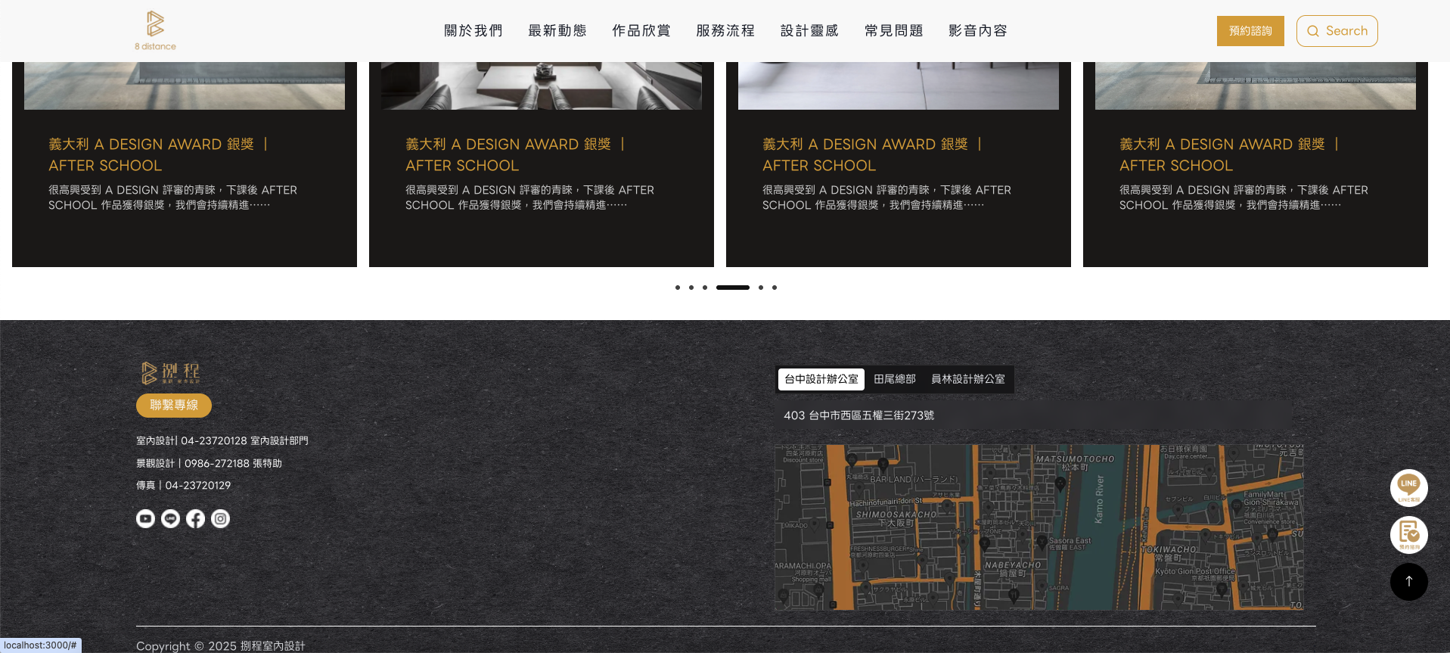 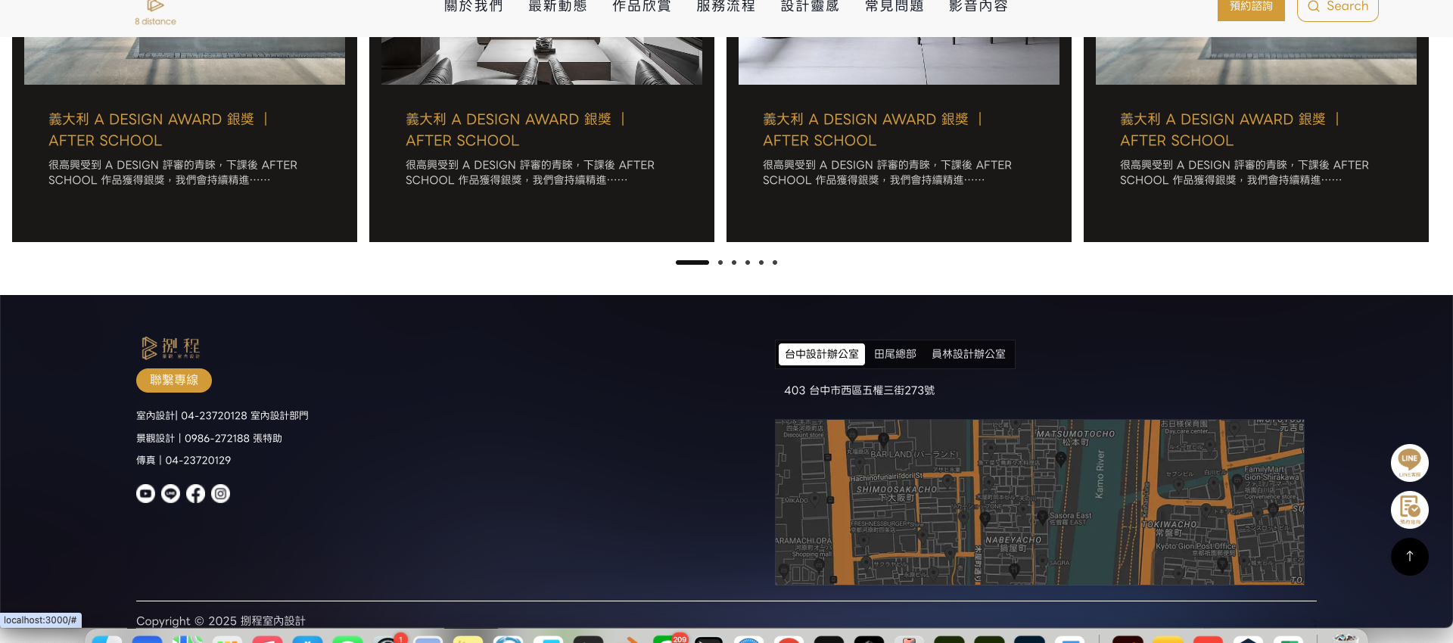
15 | 首頁 | 2025-09-17 | 這小banner的動畫可以換另一組嗎? | 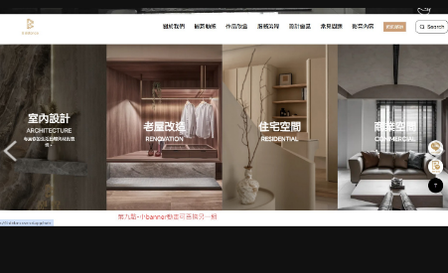 | 2025/9/17 - 已完成 | 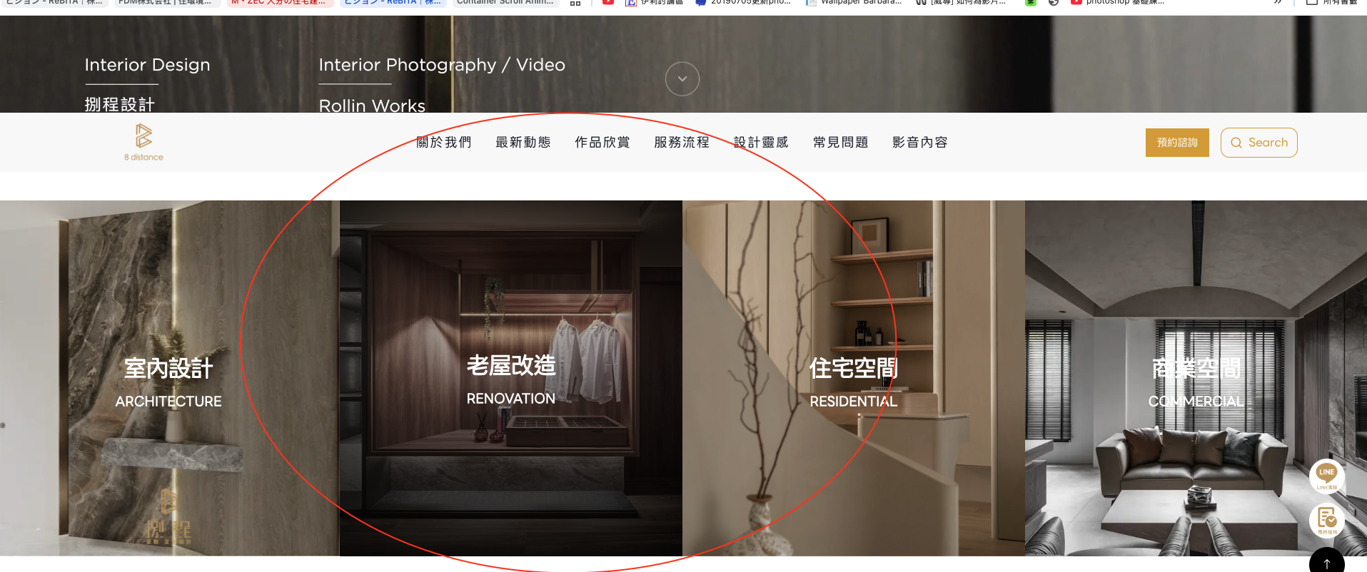 | 改成周圍漸層變暗

